Лист1
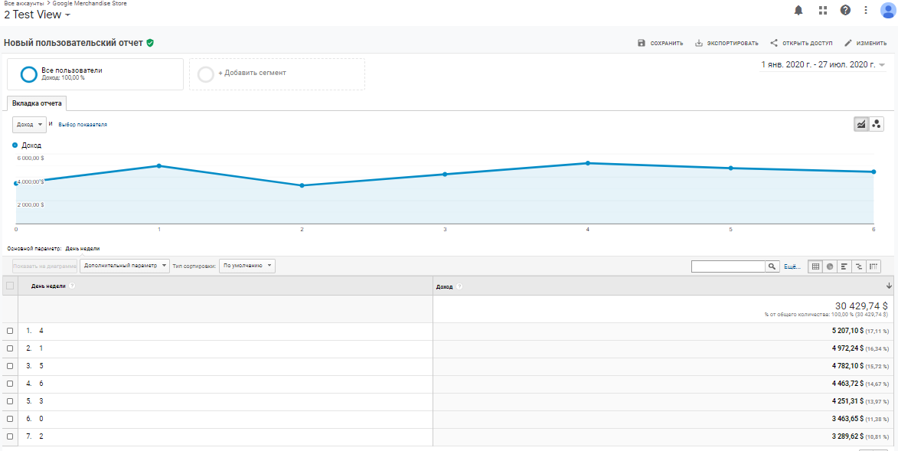
ДЗ.Часть 1.
В качестве ДЗ делам прогноз ТО на 12.2017. В качестве метода прогноза - считаем сколько денег тратят группы клиентов в день:
1. Группа часто покупающих и которые последний раз покупали не так давно. Считаем сколько денег оформленного заказа приходится на 1 день. Умножаем на 30.
2. Группа часто покупающих, но которые не покупали уже значительное время. Так же можем сделать вывод, из такой группы за след месяц сколько купят и на какой сре чек.
3. Отдельно разобрать пользователей с 1 и 2 покупками за все время
4. В итоге у вас будет прогноз ТО и вы сможете его сравнить с фактом и оценить грубо разлет по данным.
Как источник данных используем данные по продажам за 2 года.

Запрос:
SELECT COUNT(final_table.type_user) AS users, SUM(final_table.price) AS total_sum, final_table.type_user
FROM
(SELECT o.user_id, SUM(o.price) AS price, user_type.type_user
FROM orders_20190822 o
LEFT JOIN
(SELECT user_id, CONCAT(R, F) AS type_user
FROM
(SELECT user_id,
CASE
WHEN TIMESTAMPDIFF(DAY,MAX(orders.o_date),'2017-12-31') <= 60 THEN '4'
WHEN TIMESTAMPDIFF(DAY,MAX(orders.o_date),'2017-12-31') <= 180 AND TIMESTAMPDIFF(DAY,MAX(orders.o_date),'2017-12-31') > 60 THEN '3'
WHEN TIMESTAMPDIFF(DAY,MAX(orders.o_date),'2017-12-31') <= 400 AND TIMESTAMPDIFF(DAY,MAX(orders.o_date),'2017-12-31') > 180 THEN '2'
ELSE '1' END AS R,
CASE
WHEN COUNT(orders.id_o) >= 3 THEN '2'
ELSE '1' END AS F
FROM orders_20190822 orders
GROUP BY user_id) AS ring) AS user_type
ON user_type.user_id = o.user_id
GROUP BY o.user_id) AS final_table
GROUP BY final_table.type_user
ORDER BY final_table.type_user;

Условия:
 | R (давность последнего заказа) | F (частота)
1 | 400 + | 1 -2 заказа
2 | 181-400 дней | 3+ заказа
3 | 61 - 180 дней
4 | 0-60 дней

1 группа | R = 4
 | F = 2
2 группа | R = 3,2,1
 | F = 2
3 группа 1 | R = 1,2
 | F = 1
3 группа 2 | R = 3,4
 | F = 1

Результат запроса:
users | total_sum | user_type
263214 | 654,425,630.79 р. | 11
17715 | 167,176,284.85 р. | 12
277859 | 717,659,679.18 р. | 21
36105 | 463,232,679.11 р. | 22
162023 | 465,783,070.16 р. | 31
31153 | 503,874,276.46 р. | 32
176408 | 472,436,136.34 р. | 41
50642 | 1,098,099,687.20 р. | 42
1015119 | 4,542,687,444.10 р. | Total

user_type | вероятность покупки | в день 1 группа приносит | в месяц 1 группа приносит
42 | стремится к 100% | 6,016,984.59 р. | 180,509,537.62 р.
12 | около 5 % | 25,329.74 р. | 759,892.20 р.
22 | около 7 % | 59,064.28 р. | 1,771,928.28 р.
32 | около 20 % | 150,410.23 р. | 4,512,306.95 р.
11 | около 0,05% | 991.55 р. | 29,746.62 р.
21 | около 0,5 % | 6,536.06 р. | 196,081.88 р.
31 | около 5 % | 34,759.93 р. | 1,042,797.92 р.
41 | около 10% | 64,717.28 р. | 1,941,518.37 р.
 |  |  | 190,763,809.85 р.
 |  | фактическая сумма | 372,349,286.29 р.
 | Определение тренда:
Тренд изменения товарооборота
Месяц | Год | Сумма за месяц
1 | 2016 | 96,812,334.96 р.
2 | 2016 | 95,436,530.78 р.
3 | 2016 | 115,270,625.49 р.
4 | 2016 | 139,324,010.74 р.
5 | 2016 | 108,587,343.24 р.
6 | 2016 | 116,676,502.67 р.
7 | 2016 | 113,191,827.61 р.
8 | 2016 | 139,561,892.41 р.
9 | 2016 | 152,917,024.48 р.
10 | 2016 | 211,633,380.72 р.
11 | 2016 | 256,654,031.91 р.
12 | 2016 | 258,957,148.10 р.
1 | 2017 | 177,191,391.37 р.
2 | 2017 | 161,617,657.52 р.
3 | 2017 | 214,789,307.61 р.
4 | 2017 | 197,661,209.97 р.
5 | 2017 | 217,075,552.51 р.
6 | 2017 | 184,955,837.58 р.
7 | 2017 | 187,225,893.48 р.
8 | 2017 | 205,855,839.99 р.
9 | 2017 | 212,034,384.41 р.
10 | 2017 | 280,213,678.89 р.
11 | 2017 | 326,694,751.38 р.
12 | 2017 | 372,349,286.29 р.
 |  | 4,542,687,444.10 р.
 |  | 189,278,643.50 р. | среднеарифметическое за месяц
 |  | 1.9672017899
 |  | 375,270,908.18 р. | прогноз с корректировкой тренда
 |  | 372,349,286.29 р. | фактическая сумма

2 часть. В GA Demo Account найти за последний год день недели с самым большим трафиком (кол-во сеансов) и день недели с самым большим товарооборотом. (к примеру, может получиться, что в среду самый большой трафик по данным года, а товарооброт - в четверг)

период | 1 января 2020 | 28 июля 2020
 | самый большой трафик | вторник
 | самый большой товарооборот | четверг

